挙式10～14日前
FAX専用ﾃﾞﾘﾊﾞﾘｰｵｰﾀﾞｰｼｰﾄ |  |  |  | 複数枚数の際は
（挙式10～14日前） |  |  |  | ご入力ください | 枚目 |  | FAX 050-3816－7381
 |  |  |  |  |  |  | ㈱ココミーナ
 |  |  |  |  |  |  | ☎ 0120-976－839 ✉ info@cocomina.co.jp

ご使用日（挙式日） |  | 西暦選択 | 月選択 | 日付選択 | ゲスト様宅への配達日 | 西暦選択 | 月選択 | 日付選択
ﾌﾘｶﾞﾅ |  |  |  |  | ﾌﾘｶﾞﾅ
新郎様名 |  |  |  |  | 新婦様名

ご注文者様 （弊社からの代金ご請求先） |  | ﾌﾘｶﾞﾅ
 |  | お名前
 |  | 〒
 |  | 住所
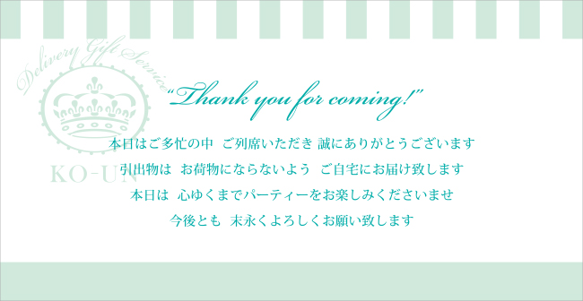
 |  | メールアドレス |  |  |  |  |  | <お席置きメッセージカード＞
 |  | ＴＥＬ
 |  | ＦＡＸ

【お席置き用メッセージカードについて】
挙式当日の ｹﾞｽﾄのお席置き用ﾒｯｾｰｼﾞｶｰﾄﾞ お届先 | お届先名 |  |  |  |  | 担当部署 |  |  | 御担当者
 | 〒
 | 住所
 | TEL |  |  |  |  | FAX
お届け希望日時 | 西暦選択 | 月選択 | 日付選択 | 配達希望時間 |  | ▼選択してください

【プチギフトについて】
プチギフト お届先 | お届先名 |  |  |  |  | 担当部署 |  |  | 御担当者
 | 〒
 | 住所
 | TEL |  |  |  |  | FAX
お届け希望日時 | 西暦選択 | 月選択 | 日付選択 | 配達希望時間 |  | ▼選択してください | プチギフトの商品名 |  | ▼選択してください

【ご留意点※１について】 （席次表にご記入の無い場合 及び 席次表を弊社へご提示されない場合は下記ご入力ください）
 | 引出物の商品名 |  |  |  | 数量 |  | パターン | 引出物の組合せ |  | 数量
① |  |  |  |  |  |  | A
② |  |  |  |  |  |  | B
③ |  |  |  |  |  |  | C
④ |  |  |  |  |  |  | D
⑤ |  |  |  |  |  |  | E
⑥ |  |  |  |  |  |  | F
⑦ |  |  |  |  |  |  | G
⑧ |  |  |  |  |  |  | H
⑨ |  |  |  |  |  |  | I
⑩ |  |  |  |  |  |  | J
↑カートでお買物いただいた内容と相違がある場合、こちらの内容を最新として変更させていただきます |  |  |  |  |  |  | 入力例） | Aパターン＝①＋③＋④＝35
 |  |  |  |  |  |  |  | Bパターン＝②＋③＋⑤＝10
【備考（ご要望等ございましたらご入力くださいませ）】

Ⓒ2016 cocomina Inc. All Rights reserved.

入力例（挙式10～14日前）
FAX専用ﾃﾞﾘﾊﾞﾘｰｵｰﾀﾞｰｼｰﾄ |  |  |  | ご留意点
(挙式10～14日前） |  |  |  | こちらのｵｰﾀﾞｰｼｰﾄとあわせて 式場へご提出されました「席次表」を ﾒｰﾙかFAXで送信いただく場合、 「※１」についてご記入済であるか ご確認くださいませ |  |  | FAX 050-3816－7381
支払方法；銀行振込のみ |  |  |  |  |  |  | ㈱ココミーナ
 |  |  |  |  |  |  | ☎ 0120-976－839 ✉ info@cocomina.co.jp
 |  |  |  |  |  |  |  |  | 挙式後の配達日をご指定下さい （午前中に配達いたします）
ご使用日（挙式日） |  | 2016年 | 10月 | 26日 | ゲスト様宅への配達日 | 2016年 | 10月 | 24日
ﾌﾘｶﾞﾅ |  | ﾀﾅｶ ﾀﾛｳ |  |  | ﾌﾘｶﾞﾅ | ﾔﾏﾀﾞ ｱｲﾘ
新郎様名 |  | 田中 太郎 |  |  | 新婦様名 | 山田 愛梨

ご注文者様 （弊社からの代金ご請求先） |  | ﾌﾘｶﾞﾅ | ﾀﾅｶ ﾀﾛｳ
 |  | お名前 | 田中 太郎
 |  | 〒 | 530-0001
 |  | 住所 | 大阪府大阪市北区梅田1 マンション○○ 203号室
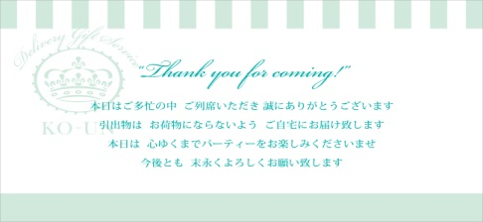
 |  | メールアドレス | taro@abcde.co.jp |  |  |  |  | <お席置きメッセージカード＞
 |  | ＴＥＬ | 090-1234-5678
 |  | ＦＡＸ | 06-0000-1111

【お席置き用メッセージカードについて】
挙式当日の ｹﾞｽﾄのお席置き用ﾒｯｾｰｼﾞｶｰﾄﾞ お届先 | お届先名 | ホテルココミーナ |  |  |  | 担当部署 | 購買課 |  | 御担当者 | 佐藤様
 | 〒 | 650-0000
 | 住所 | 兵庫県神戸市中央区（部屋番号までご入力ください）
 | TEL | 078-000-0000 |  |  |  |  |  | 【ご留意点※１】にてご指示いただきました ｱﾙﾌｧﾍﾞｯﾄの合計数（例の場合は45）と同数のｶｰﾄﾞ（例の場合は45枚）をお届けさせていただきます
お届け希望日時 | 2016年 | 10月 | 24日 | 配達希望時間 |  | 18-20時

【プチギフトについて】
プチギフト お届先 | お届先名 | Café＆レストランココミーナ |  |  |  | 担当部署 | クローク |  | 御担当者 | 松田様
 | 〒 | 651-1100
 | 住所 | 兵庫県神戸市北区（部屋番号までご入力ください）
 | TEL | 078-000-2222 |  |  |  | FAX | 078-000-3333
お届け希望日時 | 2016年 | 10月 | 25日 | 配達希望時間 |  | 12-14時 | プチギフトの商品名 |  | Ｗｅｄｄｉｎｇ Ｃｏｋｋｉｅ

【ご留意点※１について】
■ | 引出物の内容を記入する欄を埋めます |  |  | 例）
 |  |  |  |  | 品名 |  | 数量
 |  |  |  | ① | カタログギフト ヴァンウエスト オランジュ |  | 35
 |  |  |  | ② | カタログギフト アズユーライク スズラン |  | 10
 |  |  |  | ③ | フルールブランシュ スイーツセットA |  | 45
 |  |  |  | ④ | スターバックスオリガミパーソナルドリップギフト |  | 35
 |  |  |  | ⑤ | 恋うさぎ10F（朱赤） |  | 10

■ | 引出物の組み合わせを書きます |  |  | 例）
 |  |  |  | ①＋③＋④＝Aパターン＝35人
 |  |  |  | ②＋③＋⑤＝Bパターン＝10人

■ | ゲストのお名前の横にアルファベットもしくは×（×は基本的にはご夫妻の妻や子に）を入れます
 |  |  |  | 例）
 |  |  |  | A | 山田 太郎 様 | テーブル | B | 前野 大翔 様
 |  |  |  | A | 田中 一朗 様 |  |  | 前野 ゆい ちゃん
 |  |  |  | B | 鈴木 聡 様 |  |  | 前野 さくら 様
 |  |  |  |  | 鈴木 愛 様 |  | A | 宮田 健一 様

※ | お預かりしました「席次表」を元に、お買物カートでのご注文内容から変更してご用意をさせていただきます
 |  | （個人情報保護法に基づき、㈱ココミーナではお客様に登録していただきました個人情報は細心の注意をもって管理を行います）

【備考（ご要望等ございましたらご入力くださいませ）】

Ⓒ2016 cocomina Inc. All Rights reserved.

